시중가 근거서류
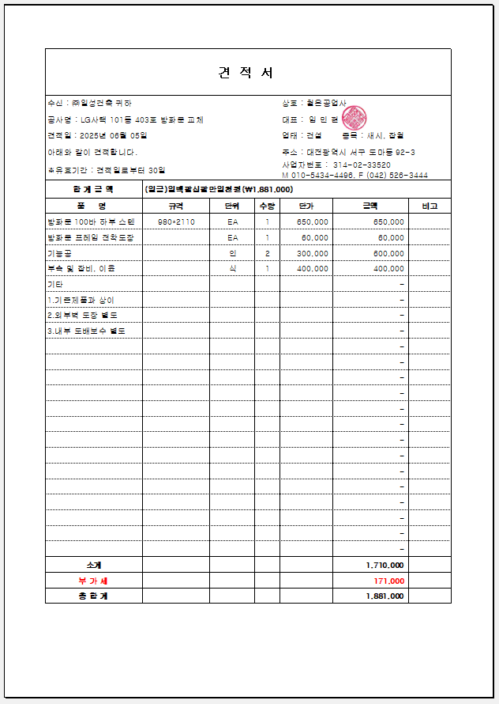
<첨부_현관 방화문 교체, 전문업체 견적서>

